PENDIENTES
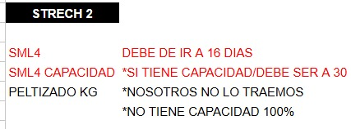

en saco 3, IMPRESION esta en cero, pero creo que es porque tiene acento, entonces se lo deberíamos de quitar para que haga math

